F1
FICHE DE RECETTE

Sauce bolognaise "hybride"
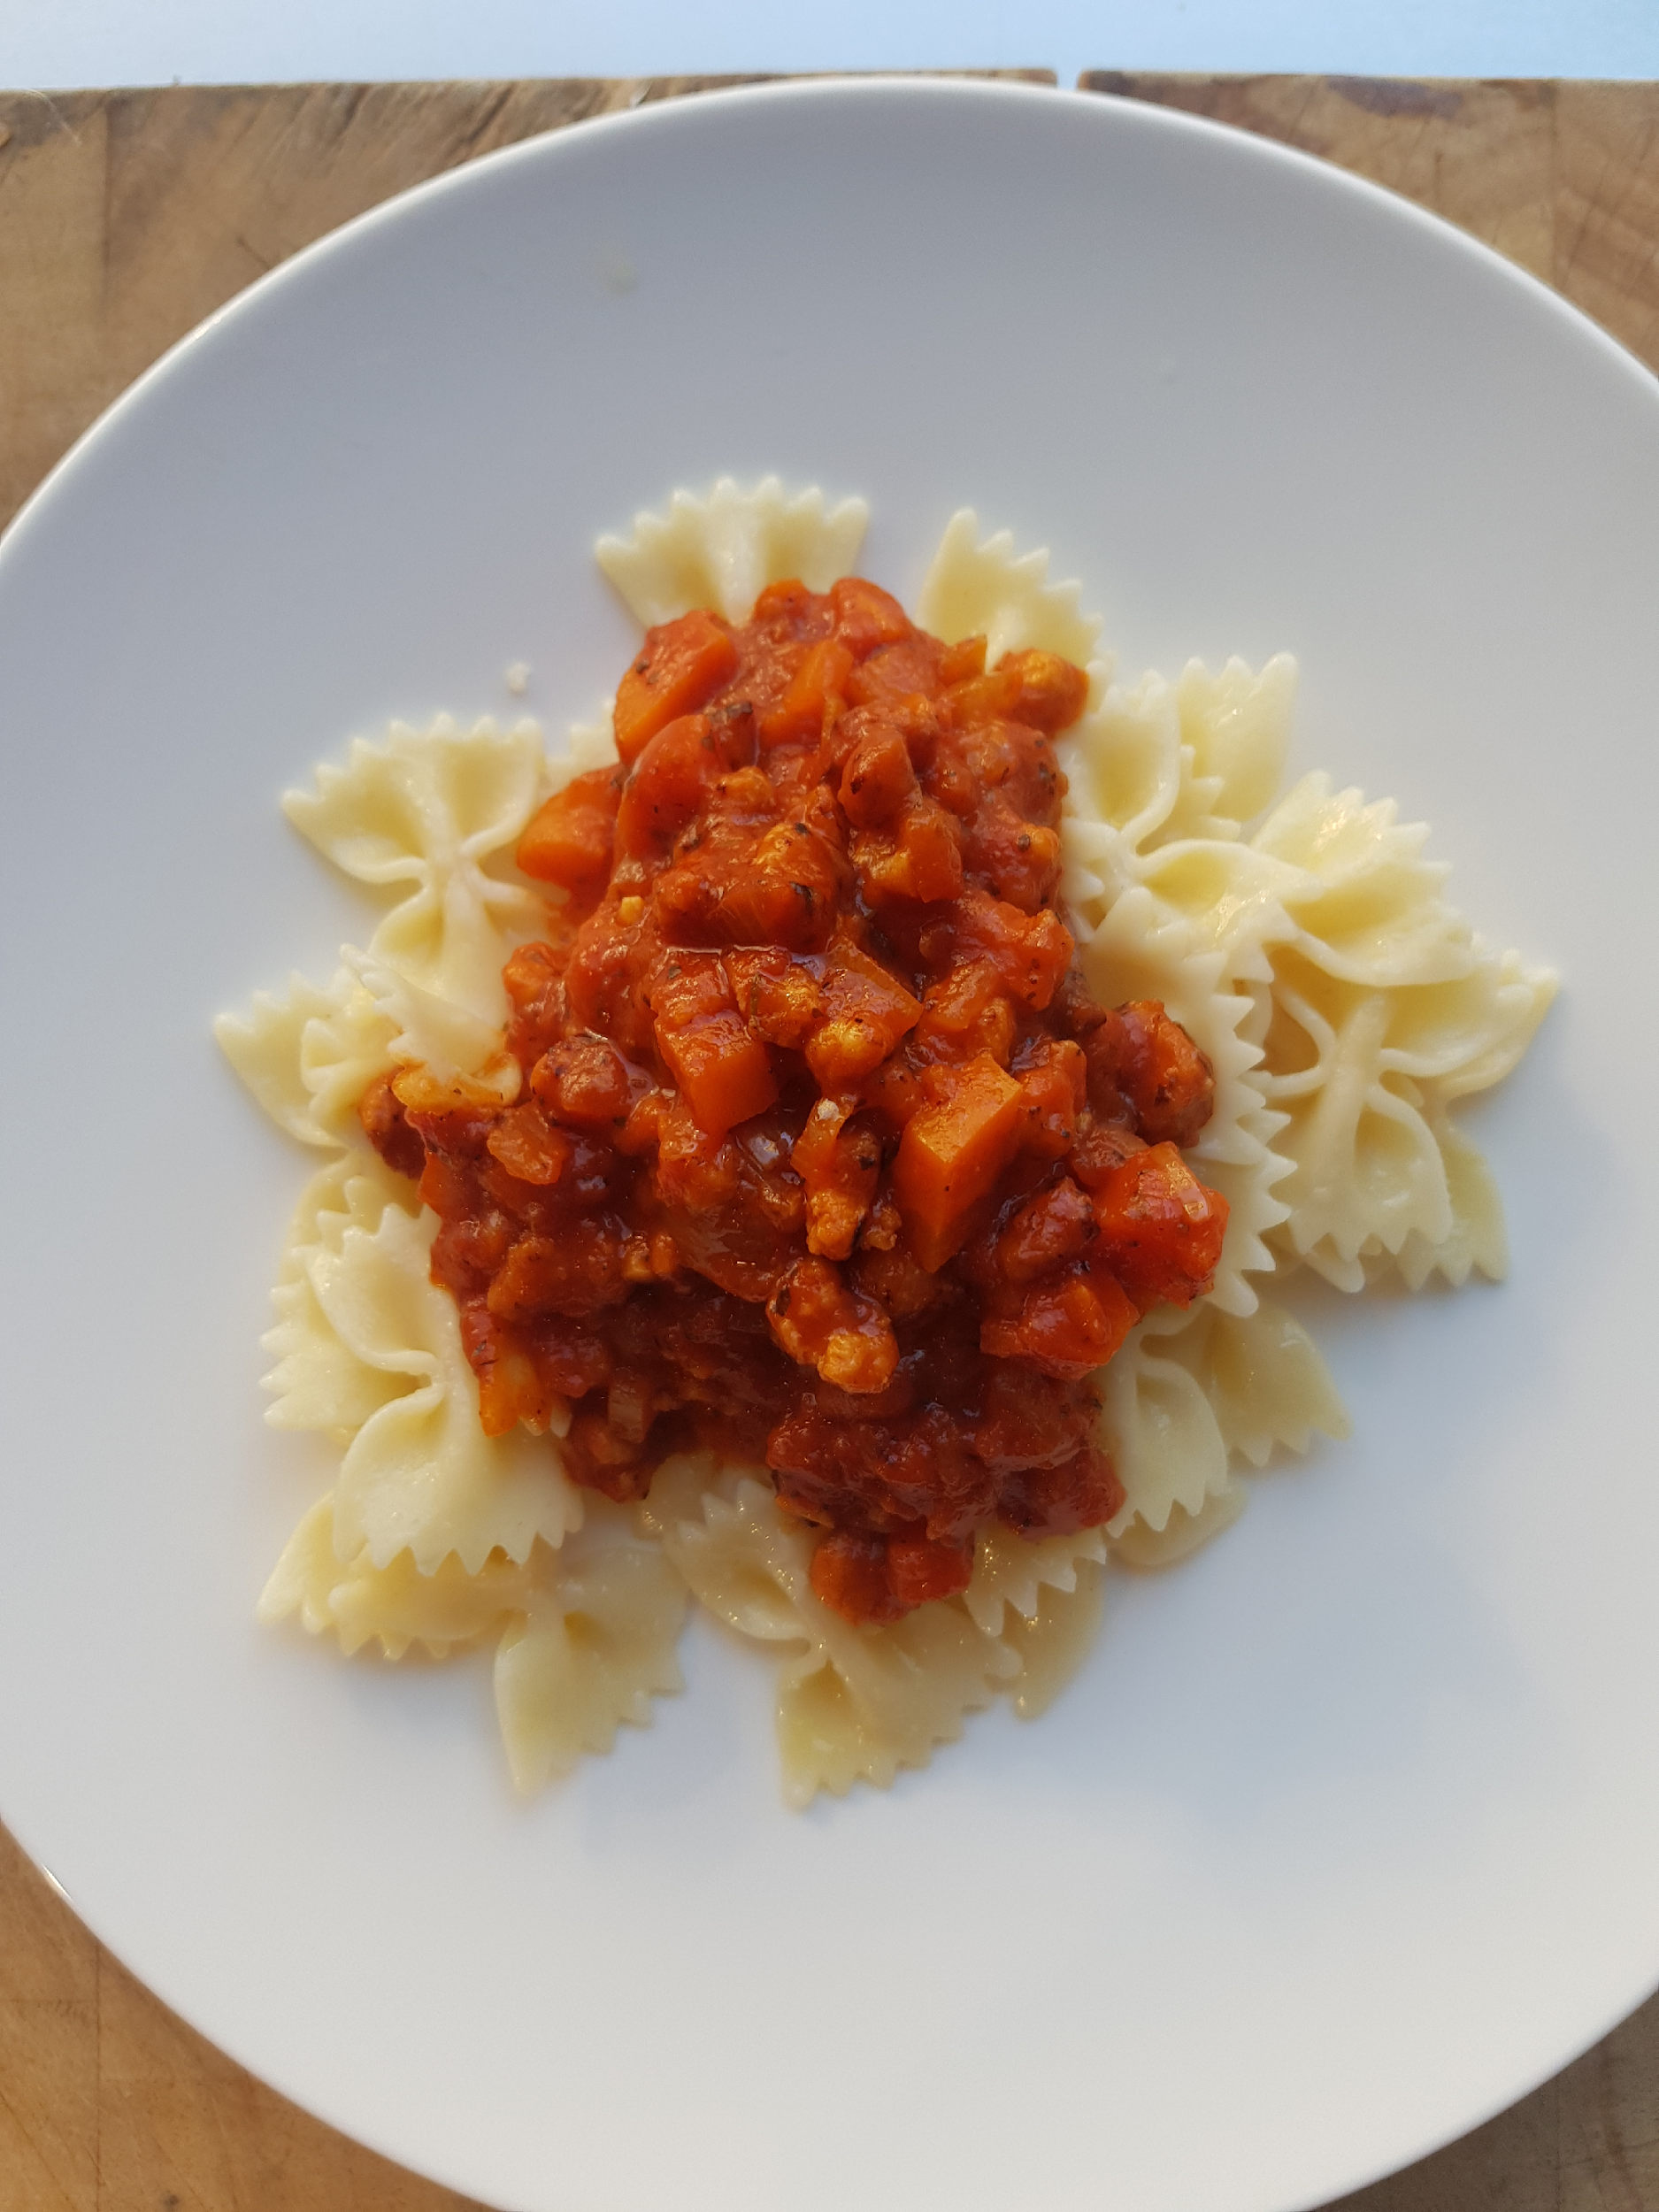

Type de recette
Nombre de portions | 20
Temps de préparation
Temps de cuisson

INGRÉDIENTS

PRODUIT | UNITÉ | QUANTITÉ | PUHT | PTHT
Protéine de soja | GR | 400
Haché porc/bœuf | GR | 600
Oignons | Gr | 400
Carottes | Gr | 400
Concentré de tomate | Gr | 200
Passata de tomate | L | 2
Thym, laurier, origan
Ail | gousses | 4
Huile d'olive
Sel
Poivre
Pâtes complètes | kg | 2

DESCRIPTION DE LA RECETTE

1: Faire tremper la protéine de soja dans de l’eau tiède une demi heure et bien égoutter. 2: Hacher les oignons, l’ail et les carottes et les faire revenir à l’ huile d’olive avec un peu de sel dans une marmitte. 3: Faire revenir les protéines de soja avec le haché de boeuf avec la garniture arômatique dans la marmitte, ajouter le concentré de tomates, cuire quelques instants, 4: Ajouter les épices et condiments, la passata un peu d'eau et cuire doucement. 5: Cuire à petit feu comme une bolognaise classique et rectifier l'assaisonnement à la fin de cuisson, 6 cuire les pâtes dans une eau bouillante salée,

